Information
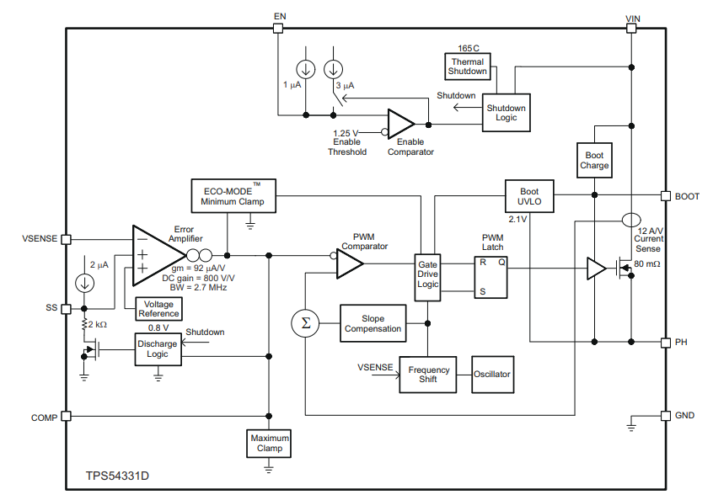
PIN |  | I/O | DESCRIPTION | EXPLAIN
NO. | NAME
1 | BOOT | O | Cần có 1 tụ điện bootstrap giá trị 0.1uF nằm giữa chân BOOT và chân PH. Nếu giá trị điện áp trên tụ điện rơi xuống mức yêu cầu tối thiểu, high-side Mosfet (Mosfet phía cao) sẽ bị buộc tắt cho đến khi tụ điện được sạc đầy. | Tụ điện bootstrap được sử dụng để cung cấp điện áp cho MOSFET phía cao khi điện áp đầu vào bị gián đoạn. Điều này ngăn MOSFET phía cao bị tắt và tải vẫn có thể hoạt động. Nếu điện áp trên tụ điện bootstrap giảm xuống dưới yêu cầu tối thiểu, MOSFET phía cao sẽ bị buộc tắt để bảo vệ nó khỏi bị hư hỏng. | 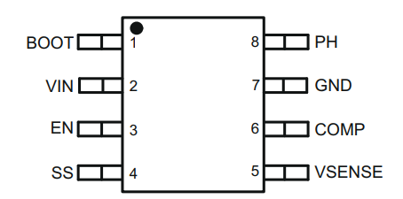
2 | VIN | I | Điện áp đầu vào từ 3.5V - 28V | -
3 | EN | I | Chân EN được dùng để kích hoạt IC nguồn. Để tắt IC nguồn cần cung cấp điện áp vào thấp hơn 1,25V. Khi thả nổi chân EN đồng nghĩa với kích hoạt IC nguồn.
4 | SS | I | Chân này là chân khởi động chậm. Chân được kết nối với 1 tụ điện ở ngoài để tăng thời gian output. | Khi tụ điện bên ngoài được kết nối với chân khởi động chậm, nó sẽ làm chậm tốc độ tăng của tín hiệu đầu ra. Điều này có thể được sử dụng để bảo vệ các thiết bị nhạy cảm khỏi xung điện áp cao.
5 | VSENE | I
6 | COMP | O
7 | GND | - | Chân nối đất
8 | PH | O | Chân PH được nối vào Source của high-side Mosfet

Value of Components
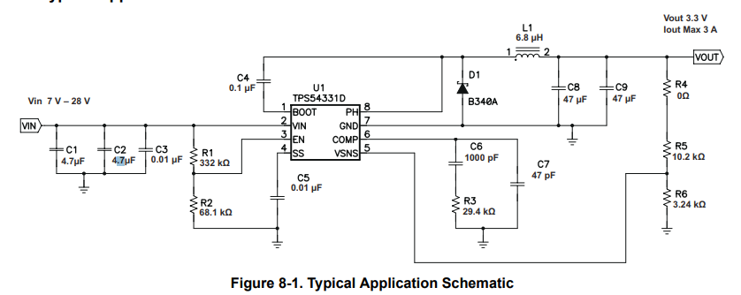
Description | Value | Unit
Vin Min | 3.5 | V
Vin Max | 12 | V
Vin (Select) | 12 | V
Vout Min | 0.8 | V
Vout Max | 5 | V
Vout (Select) | 5 | V
Vref | 0.8 | V
Iout max | 3 | A
Fsw | 570000 | Hz
Input Voltage Ripple | 300 | mV
Output Voltage Ripple | 30 | mV

Chọn tụ Cin | Nên chọn X5R hoặc X7R, nên chọn giá trị 10uF. Chọn giá trị nhỏ hơn cũng được nhưng giá trị 10uF hoạt động tốt trong nhiều mạch
C1, C2 | 10 | uF | Tụ Nhôm SMD 10uF 50V 6.3x5.4mm, Tụ hóa 10uF 50V, 20% (thegioiic.com)
C3 | 0.01 | uF | Tụ Gốm 0805 10nF 50V 10%, 0805 (2012 Metric) (thegioiic.com)

Chân EN sẽ được bật lên nếu điện áp qua nó > 1,25V
R1 | 100 | kOhm | Điện Trở 100 KOhm 0805 1% Code 104, 1/8W (thegioiic.com)
R2 | 20 | kOhm | Điện Trở 20 KOhm 0805 1% Code 203, 1/8W (thegioiic.com)

R5 | 8.2 | kOhm |  | Điện Trở 8.2 KOhm 0805 5% Code 822, 1/8W (thegioiic.com)
R6 | 1.5619047619 | kOhm
R6 (Select) | 1.6 | kOhm |  | Điện Trở 1.6 KOhm 0805 5% Code 162, 1/8W (thegioiic.com)

K_IND | 0.3
L1(min) | 5.6855100715 | uH
L1(min) (Select) | 10 | uH

IL_Ripple | 0.63961988304 | A

IL_RMS | 3.0056767623 | A

IL_Peak | 3.3198099415 | A

L1 (select) | 10uH, 5.6A | CDRH104 Cuộn Cảm Dán SMD 1038-100 10uH 5.6A 20%, size 10x10x3.8 mm (thegioiic.com)

C4 | 0.1 | uF | Tụ Gốm 0805 100nF (0.1uF) 50V 10%, 0805 (2012 Metric) (thegioiic.com)

Chọn D1 cần những tiêu chí sau
Reverse Votlage | 12.5 | V
Peak Current (min) | 4.6599049708 | A
D1 (Select) | SS54F SMA Schottky | SS54F SMA Schottky Barrier Rectifier Diode 5A 40V 5A 40V SS54F SMAF Schottky Barrier Rectifier Diode (thegioiic.com)

Rout | 1.6666666667 | Ohm
Fco(max) | 25000 | Hz
Cout(min) | 3.821656051 | uH

Icout_RMS | 73.856942331 | mA
Icout_RMS for each Capacitor | 36.928471165 | mA

Chọn C8 và C9 là 47uF vì Cout(min) là 3,8uH nhưng với giá trị nhỏ sẽ không đáp ứng được yêu cầu nhiễu áp đầu ra

C6 | 928 | pF
C6 (select) | 1000 | pF | Tụ Gốm 0805 1nF 50V 10%, 0805 (2012 Metric) (thegioiic.com)
C7 | 51 | pF
C7 (Select) | 47 | pF | Tụ Gốm 0805 47pF 50V 10%, 0805 (2012 Metric) (thegioiic.com)
R3 | 29.2 | kOhm
R3 (Select) | 30 | kOhm | Điện Trở 30 KOhm 0805 5% Code 303, 1/8W (thegioiic.com)

Texas Instruments Simulation
